Sheet1
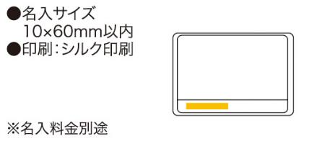
提 案 書

リトルアートセット |  | 参考上代 | ¥280 | 販売価格
 |  | （税別） |  | （税別）
【JAN】 | 4562121884830
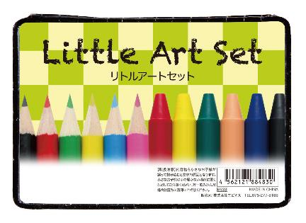 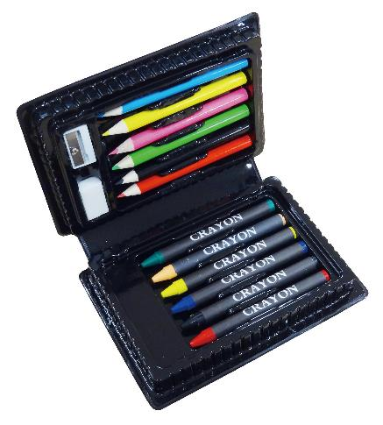 |  |  | 【商品番号】 6633-60 【本体サイズ】 139×95×27mm・81ｇ 【パッケージサイズ】 160×130×30mm・83ｇ 【個装形態】 ポリ袋入 【材質】 PVC・他 【入数】 144 【セット内容】 色鉛筆6色・クレヨン6色・鉛筆削り・消しゴム 【商品説明】 絵心を育むコンパクトなお絵描きセット 【生産国】 中国

